Лист1
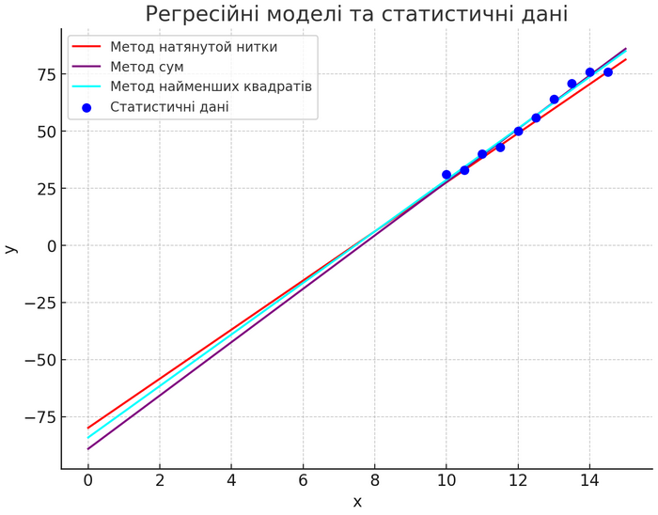
x | y | х*у | х^2
10 | 31 | 310 | 100
10.5 | 33 | 346.5 | 110.25
11 | 40 | 440 | 121
11.5 | 43 | 494.5 | 132.25
12 | 50 | 600 | 144
12.5 | 56 | 700 | 156.25
13 | 64 | 832 | 169 | 10.5,33
13.5 | 71 | 958.5 | 182.25 | 14.5,76
14 | 76 | 1064 | 196
14.5 | 76 | 1102 | 210.25
122.5 | 540 | 6847.5 | 1521.25

 |  |  |  |  | 11.272727273 | -84.090909091 | #N/A | #N/A | #N/A
 |  |  |  |  | 0.51103524809 | 6.3030557983 | #N/A | #N/A | #N/A
 |  |  |  |  | 0.98382473382 | 2.3208540748 | #N/A | #N/A | #N/A
 |  |  |  |  | 486.58227848 | 8 | #N/A | #N/A | #N/A
 |  |  |  |  | 2620.9090909 | 43.090909091 | #N/A | #N/A | #N/A

